Podrobná špecifikácia
Špecifikácia didaktických pomôcok platná pre všetky základné školy (8 ZŠ, Košice)
Zostava didaktických pomôcok
Mesto Košice, Trieda SNP 48/A, 040 11 Košice
BIO / CHEM učebňa
P.č. | názov položky platný pre všetky ZŠ | Podrobná požadovaná špecifikácia predmetu plnenia platná pre všetky ZŠ | Ilustračný obrázok | Podrobný opis (uchádzač uvedie, ako ponúkaný predmet plnenia spĺňa všetky požiadavky uvedené v stĺpci Podrobná požadovaná špecifikácia) | Označenie alebo obchodný názov, resp. typové označenie ponúkaného tovaru
1 | Prenosné laboratórium - biológia, chémia | Obsahuje: Návod na použitie s farebnými ilustráciami a tabuľkami, sadu s roztokmi na vykonávanie experimentov od pH 3 do pH 9; amónium 0,05 – 10mg/l; dusitan 0,02 – 1,0mg/l; dusičnan 10 – 80mg/l; fosfát 0,5 – 6mg/l, extrakčné tekutiny na analýzu pôdy, experimenty s dusičnanom, fosfátom a amóniom, kartu s farbami na porovnanie nameraných hodnôt, filtračnú trojnožku, vreckové zväčšovacie sklíčko s 2- a 4-násobným zväčšením, špeciálny štetec na mikroorganizmy, vodeodolnú podložku na biologické experimenty, pomôcky ako sklíčka na vzorky, filtračný papier, laboratórne fľaše so širokým otvorom a kadičky, DIN plagáty veľkosti A2 na zapisovanie výsledkov meraní. V plastovom kufríku, vhodné do terénu. | 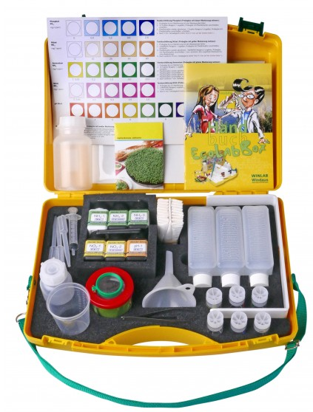 | [doplní uchádzač] | [doplní uchádzač]
2 | Semimikrosúpravy pre žiakov | Popis: Min. zloženie: Erlenmeyerova banka min. 25ml; nízka kadička min. 25ml; zahnutá destilačná trubica 75mm; 100mm trubica; olivové chladivo Liebig 90mm; destilačná hlava so zátkou s teplomerom; 10 ks polyacetálnych tesnení; banka s guľatým dnom 25ml. | 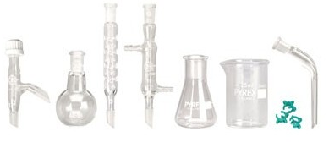 | [doplní uchádzač] | [doplní uchádzač]
3 | Resuscitačná figurína na CPR | Popis: Minimálne požiadavky Školská demonštračná CPR figurína na nácvik resuscitácie s možnosťou vyhodnocovania procesu resuscitácie na prenosnom zariadení s uhlopriečkou min. 11 palcov - max. 13 palcov. Ovládanie figuríny v slovenskom jazyku. Výstup z procesu resuscitácie má byť možné archivovať, vyhodnocovať a ďalej spracovávať aj na počítači. Figurína musí umožňovať testovanie správnosti resuscitačných aktivít. Minimálne požiadavky na funkčnosť figuríny: nastaviteľný úklon hlavy, ventil proti spätnému nadýchnutiu, pulz na krčnej tepne, zmena zreníc po úspešnej resuscitácii, dvíhanie a klesanie hrudníka pri nádychu a výdychu. Kontrola hĺbky vdychu, správneho umiestnenia rúk a správne vyvinutého tlaku v procese resuscitácie. | 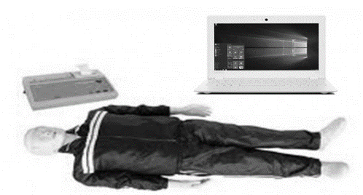 | [doplní uchádzač] | [doplní uchádzač]
4 | Modely trojrozmerné skladacie pre chémiu | Popis: Minimálne požiadavky Sada 3D modelov pre učiteľa zložená min z 8 ks demonštračných 3D modelov na chémiu minimálne v zložení: -1x interaktívny model atómu, -1x žiacky model atómu, -1x anorganická chémia, -1x organická chémia, - 1x model Chloridu sodného, 1x model Grafitu, 1x model Diamantu, 1x model síranu vápenatého. Každý z modelov má byť z odolného plastu vhodnom pre školské prostredie, s popisom jednotlivých častí v slovenskom jazyku. | 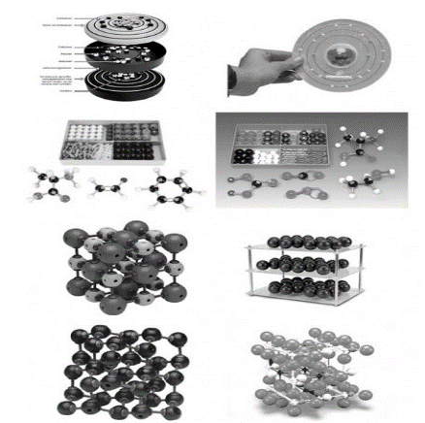 | [doplní uchádzač] | [doplní uchádzač]
5 | Modely trojrozmerné skladacie pre biológiu - neživá príroda | Popis: Minimálne požiadavky Triedna sada má obsahovať minimálne 4 ks demonštračných 3D modelov na biológiu - časť neživá príroda. Témy: 1x Kolobeh vody v prírode, 1x Slnečná sústava, 1x Model pangea, 1x Sada min. 12 ks rôznych skamenelín rastlín a živočíchov v samostatnom obale. Každý z modelov má byť z odolného plastu vhodnom pre školské prostredie, s popisom jednotlivých častí v slovenskom jazyku. | 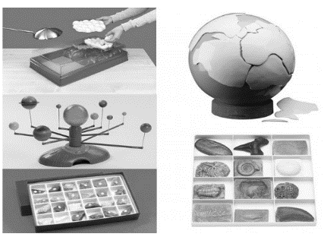 | [doplní uchádzač] | [doplní uchádzač]
6 | Modely trojrozmerné skladacie pre biológiu - zoológia | Popis: Minimálne požiadavky Triedna sada má obsahovať minimálne10 ks demonštračných 3D modelov na biológiu - časť zoológia. Zloženie: napr: had, ryba, malý cicavec, vták, žaba, netopier, včela, motýľ, jašterica, model živočíšnej bunky. Každý z modelov má byť z odolného plastu, vhodnom pre školské prostredie, minimálne v životnej veľkosti alebo väčšie a s popisom jednotlivých častí v slovenskom jazyku. | 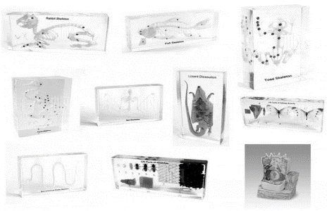 | [doplní uchádzač] | [doplní uchádzač]
7 | Modely trojrozmerné skladacie pre biológiu - botaniku | Popis: Minimálne požiadavky Triedna sada má obsahovať minimálne 7 ks demonštračných 3D modelov na biológiu - časť botanika, Zloženie: napr: kvet zemiaka, kvet jablone, kvet čerešne, kvet tulipánu, kvet hrachu, kvet repky olejnej, model rastlinnej bunky. Každý z modelov má byť z odolného plastu, vhodnom pre školské prostredie, minimálne v trojnásobnom alebo väčšom prevedení, na podstavci, s popisom častí v slovenskom jazyku. | 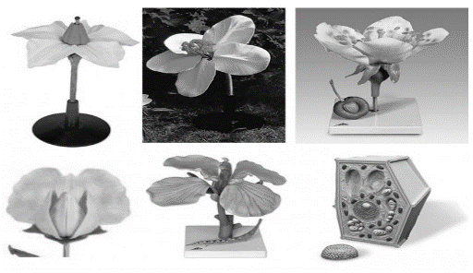 | [doplní uchádzač] | [doplní uchádzač]
8 | Plastové modely trojrozmerné pre biológiu | Popis: Minimálne požiadavky Triedna sada má obsahovať minimálne 9 ks demonštračných 3D modelov na biológiu - časť anatómia. Zloženie: rozoberateľné ľudské torzo (min. 10 častí, výška min. 85cm, max. 90cm), model srdca, model kože, model oka, model mozgu, model lebky, model ucha, model panvy muža, model panvy ženy. Každý z modelov má byť z odolného plastu, vhodnom pre školské prostredie, minimálne v rozmedzí 20 cm -80 cm, na podstavci, s popisom častí v slovenskom jazyku. | 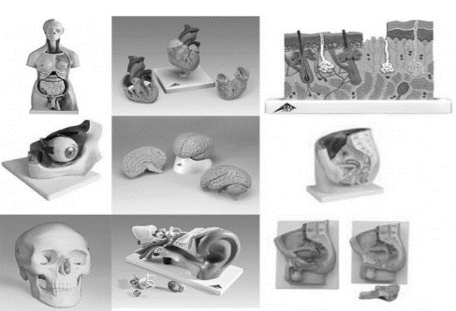 | [doplní uchádzač] | [doplní uchádzač]
9 | Váha na závažie pre žiaka | Popis: Minimálne požiadavky Digitálna váha s digitálnu obrazovkou pre odčítavanie hodnôt a hermeticky zaliatou klávesnicou pre ochranu pred rozliatou kvapalinou. Váhové jednotky majú byť min. gramy (g), má mať funkciu prepočítavania hmotnosti, funkciu automatického vypnutia, má byť napájaná z externého/sieťového adaptéra, ktorý má byť súčasťou balenia alebo má pracovať s maximálne 9V batériou. Minimálny rozsah váženia má byť 500g, stupnica po 0,1g. | 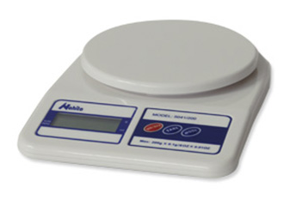 | [doplní uchádzač] | [doplní uchádzač]
10 | Digitálna váha pre učiteľa | Popis: Minimálne požiadavky Presná digitálna váha s kapacitou váženia max. 2000g, stupnica min. 0,01g, -hmotnosť má byť možné merať v gramoch, unciach, karátoch, librách, -funkcia počítania kusov, -kalibračné funkcie 1kg závažím (súčasťou bal.), -napájanie pomocou adaptéra AC 110-220V, alebo na batérie, ktoré sú súčasťou balenia. Váha má byť dodaná spolu so sadou závaží 500mg v zložení min. (200g, 100g, 50g, 20g, 10g + kliešte) | 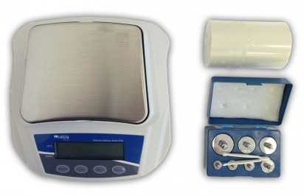 | [doplní uchádzač] | [doplní uchádzač]
11 | Kostra človeka - model | Popis: Minimálne požiadavky Demonštračný model ľudskej kostry . Kostra má byť pohyblivá v kĺboch, paže a nohy majú byť odnímateľné. Model má obsahovať nervové vetvy, vertebrálne tepny, herniáciu lumbárnych invertebrálnych diskov. Lebka má mať pohyblivú sánku, prierez vo vrchnej časti a min. 3 odnímateľné spodné zuby. Výška modelu min. 168 cm, max. 190 cm dodávaná so stojanom na kolieskach. |  | [doplní uchádzač] | [doplní uchádzač]
12 | Chemická laboratórna sada na pokusy | Popis: Minimálne požiadavky Sada pre min. 70 základných chemických pokusov. Obsah súpravy je zhotovený z varného skla a obsahuje hrubostenné, sklenené pomôcky s hranou: pre školské potreby a trvalé použitie.Pomôcky sa budú používať k pokusom na hodinách fyziky a chémie. Sada má obsahovať všetky kovové a sklenené pomôcky potrebné na demonštračné pokusy, na základných a stredných školách. Všetko je uložené v plastovom obale. | 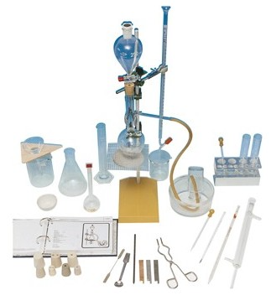 | [doplní uchádzač] | [doplní uchádzač]
13 | Mikroskop pre žiaka | Popis: Minimálne požiadavky Žiacky monokulárny mikroskop s max. zväčšením 400x a minimálne s revolverovou hlavicou s tromi achromatickými objektívmi so zväčšením min. 4x, 10x, 40x, širokouhlým okulárom WF 10x, s hrubým doostrovaním, spodným osvetlením, napájaním 230V (AC ) s výstupom 5V(DC)/800 mA, s možnosťou napájania aj cez solárny článok, ktorý má byť súčasťou dodávky. Minimálne požadované príslušenstvo k mikroskopu: biologické stabilné preparáty, farbiaca tekutina, hárok čistiacich obrúskov, sada podložných a krycích sklíčok, pipeta, pinzeta, skúmavka. | 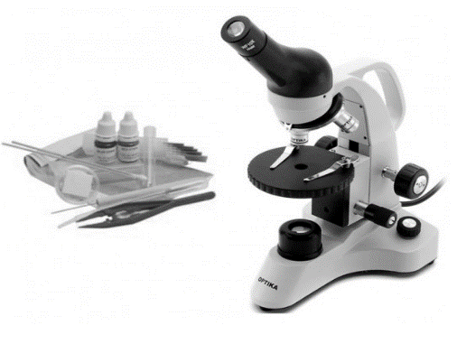 | [doplní uchádzač] | [doplní uchádzač]
14 | Digitálny mikroskop pre učiteľa | Popis: Minimálne požiadavky Digitálny kombinovaný mikroskop s neoddeliteľnou digitálnou kamerou s rozlíšením min. 12 Mpix, integrované prechádzajúce a dopadajúce regulovateľné LED osvetlenie. Integrované OSD menu, možnosť koaxiálneho osvetlenia (cez objektív mikroskopu), tlačidlá pre ovládanie mikroskopu ako aj fotiacej časti nachádzajúce sa na tele mikroskopu, nahrávanie videozáznamu v HD kvalite, HDMI výstup, vstup na SD kartu. | 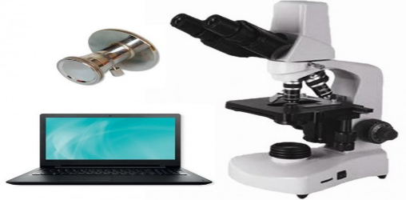 | [doplní uchádzač] | [doplní uchádzač]
15 | Doplnky k mikroskopu a sada na výrobu preparátov 1 . Sada mikropreparátov 2. sada preparačných nástrojov s príslušenstvom | Popis: Minimálne požiadavky: Sada preparátov má obsahovať minimálne 1 sadu preparátov s témou Ľudské telo, 1 sadu preparátov s témou Rozmnožovanie rastlín, 1 sadu preparátov s témou Rozmnožovanie živočíchov, 1 sadu preparátov s témou Parazity a 1 sadu preparátov s témou Život vo vode. Každá sada má obsahovať minimálne 10 ks rôznych jednotlivých preparátov z požadovaných tém. |  | [doplní uchádzač] | [doplní uchádzač]
16 |  | Popis: Minimálne požiadavky: Sada na zhotovenie preparátov má obsahovať minimálne 7 ks rôznych preparačných nástrojov ( t.j. pinzetu, nožnice, skalpel, stierku, preparačnú ihlu, pipetu, paličku). Náhradné komponenty by mali obsahovať minimálne: podložné sklíčka 1bal min. (50ks), krycie sklíčka 1bal min. (100ks) a farbiacu tekutinu min.(100ml) | 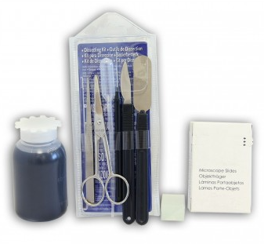 | [doplní uchádzač] | [doplní uchádzač]
17 | Sada na elektrochemiu | Popis: Minimálne požiadavky -1x Držiak elektród na kolíku; -1x U rúrka s olovkami typ SB 19; -1x Držiak tyčových elektród; -1x Krokosvorka holá; -1x Nadstavec držiaka; -1x ŽSP objímka E 10 s pružnými kolíkmi; -1x Kadička 100 ml, nízka; -1x Žiarovka 10 V/0,05 A, E 10; -1x Prepojovací vodič 50 cm, povolená odchýlka ± 5 cm, červený; -2x Prepojovací vodič 50 cm, povolená odchýlka ± 5 cm modrý; -2x Valcová uhlíková elektróda; -1x Valcová medená elektróda; -2x Valcová niklová elektróda; -2x Zátka, -1 otvor, 17/22/25 mm, povolená odchýlka ± 1 mm, silikón. | 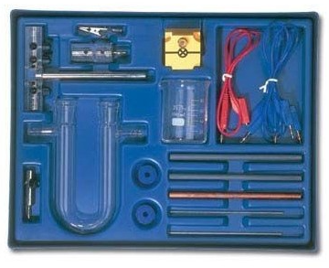 | [doplní uchádzač] | [doplní uchádzač]
18 | Minerály | Popis: Minimálne požiadavky: Rozmer nástennej tabule min.: 70x100 cm. -zobrazuje minimálne 12 ks rôznych druhov minerálov , obojstranne pofóliované, umývateľné, so špeciálnou fixkou popisovateľné. |  | [doplní uchádzač] | [doplní uchádzač]
19 | Stupnica tvrdosti | Popis: Demonštračná súprava - Stupnica tvrdosti minerálov |  | [doplní uchádzač] | [doplní uchádzač]
20 | Tektonika: Vrásnenie 1. - model | Popis: model tektonického vrásnenia 1. - model |  | [doplní uchádzač] | [doplní uchádzač]
21 | Tektonika: Vrásnenie 2. - model | Popis: model tektonického vrásnenia 2. - model |  | [doplní uchádzač] | [doplní uchádzač]
22 | Horniny | Popis: Minimálne požiadavky Sada minimálne 15 druhov hornín napr.: 1.Žula, 2.Ryolit, 3.Diorit, 4.Andezit, 5.Bazalt-Čadič, 6.Rula, 7.Svor, 8.Fylit, 9.Bridlica, 10.Mramor, 11.Vápenec, 12.Pieskovec, 13.Kremenec, 14.Travertín a iné horniny |  | [doplní uchádzač] | [doplní uchádzač]

Polytechnická učebňa
P.č. | názov položky platný pre všetky ZŠ | Podrobná požadovaná špecifikácia predmetu plnenia platná pre všetky ZŠ | Ilustračný obrázok | Podrobný opis (uchádzač uvedie, ako ponúkaný predmet plnenia spĺňa všetky požiadavky uvedené v stĺpci Podrobná požadovaná špecifikácia) | Označenie alebo obchodný názov, resp. typové označenie ponúkaného tovaru
1 | Ochranné okuliare | Popis: Ochranné okuliare, prekrývajúce, sterilzovateľné, číry rám, číre šošovky. Veľkosť univerzálna. |  | [doplní uchádzač] | [doplní uchádzač]
2 | Ochranné rukavice | Popis: Ochranné rukavice majú dlaň zo syntetickej kože a silikónovou potlačou, chrbát zo strečového elastánu a suchý zips na zápästí. Jednotlivé veľkosti upresní objednávateľ pri odbere. |  | [doplní uchádzač] | [doplní uchádzač]
3 | Drevený skladací meter | Popis: -dĺžka min. 2 m - max. 3 m, -min.10 sekcií, dvojitá mm stupnica. |  | [doplní uchádzač] | [doplní uchádzač]
4 | Posuvné meradlo digitálne | Popis: Minimálne požiadavky -Posuvné meradlo digitálne min. 150mm max. 200 mm. -Automatické vypnutie pri dlhšej nečinnosti. |  | [doplní uchádzač] | [doplní uchádzač]
5 | Uholnica kovová | Popis: Minimálne požiadavky Uholnica stolárska, kovová, 250mm (povolená odchýlka ±5 mm), |  | [doplní uchádzač] | [doplní uchádzač]
6 | Zámočnícke kružidlo | Popis: Minimálne požiadavky Zámočnícke kružidlo, 150 mm (povolená odchýlka ±5 mm), |  | [doplní uchádzač] | [doplní uchádzač]
7 | Rysovacia ihla | Popis: Minimálne požiadavky -možnosť použitia do tehly, muriva, betónu, dreva, ocele, plastov, keramických materiálov, kameňa, skla a pod. |  | [doplní uchádzač] | [doplní uchádzač]
8 | Súprava rašplí a pilníkov | Minimálne požiadavky: Sada obsahuje minimálne: -Pilník min 200 mm - max 250 mm -Sada min. 5ks, typ T12, -Píla na drevo, teflonové dvojradové ostrie 40 cm (povolená odchýlka ± 5 cm) , rukoväť kovová pogumovaná, rez pod nastaviteľnými uhlami, -Pílka na drevo rámová 533mm ( odchýlka (povolená odchýlka ± 2 mm šírka), -Pílka na kov, TÜV/GS 300mm (povolená odchýlka ± 5 mm), Pogumovaná rukoväť z ABS plastu, zásobník na listy v ráme, aj pre obojstranné listy, -Prípravok na rezanie uhlov, 300x140x70mm (povolená odchýlka ± 5 mm), plast. | 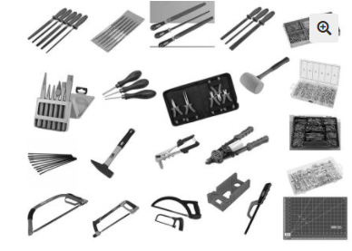 | [doplní uchádzač] | [doplní uchádzač]
9 | Automatický jamkovač | Minimálne požiadavky: -Sila úderu má byť min 10 kg / max. 22 kg |  | [doplní uchádzač] | [doplní uchádzač]
10 | Súprava dlát a sekáčov | Popis - minimálne požiadavky: Dielenská sada pre žiaka obsahuje súpravu min. 6 ks sekáčov v púzdre(typy: priebojník, sekáč, jamkovač) a súpravu min. 3 ks rôznych profesionálnych dlát z uhlíkovej ocele. | 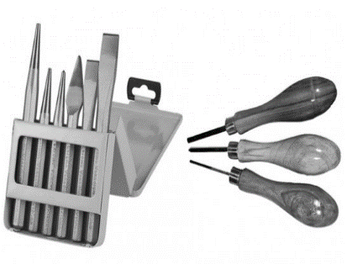 | [doplní uchádzač] | [doplní uchádzač]
11 | Súprava náradia | Popis - minimálne požiadavky: Sada náradia v kufríku z odolného materiálu má obsahovať minimálne: - 1 x račňa 1/4", -nástrčkové kľúče 4; 5; 6; 7; 8; 9; 10; 11; 12; 13 mm, -predlžovací nadstavec, - 4 ks dlhý skrutkovač ( 2 ks PH, 2 ks Plochý), - 2 ks krátky skrutkovač (PH, Plochý), - 1 ks skrutkovač na hroty, - 20 ks nástrčkový hrot, - 5 ks hodinársky skrutkovač, - 1 ks kliešte kombinované, - 1 ks kliešte ploché, -1 ks kliešte nastaviteľné, - 1 ks kladivo - maximálna hmotnosť 300 g, - 9 ks imbus kľúč. | 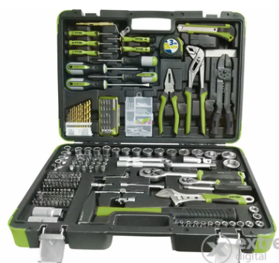 | [doplní uchádzač] | [doplní uchádzač]
12 | Gumenné kladivo | Popis: Priemer: 55mm (povolená odchýlka ± 10 mm), svetlé prevedenie |  | [doplní uchádzač] | [doplní uchádzač]
13 | Kladivo drevené | Popis: Drevené kladivo s ergonomicky tvarovanou násadou a hlavicou s oblými hranami. |  | [doplní uchádzač] | [doplní uchádzač]
14 | Súprava na rezanie závitov | Popis - Sada na rezanie vnútorných a vonkajších závitov, mierka pre meranie metrických závitov. Obsah:závitové očko: M3,M4,M5,M6,M8,M10,M12 -závitník: M3,M4,M5,M6,M8,M10,M12 -vratidlo závitového očka: 25x9mm (povolená odchýlka ± 5 x 2 mm) -vratidlo pre závitníky: M3-M12 -závitová mierka, -skrutkovač. | 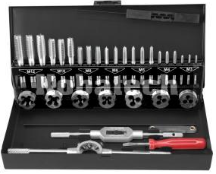 | [doplní uchádzač] | [doplní uchádzač]
15 | Nitovacie kliešte | Popis - minimálne požiadavky: Sada nitovacích klieštov pre domáce použitie na hliníkové a oceľové nity. Obsah: min. 4 vymeniteľné vložky pre priemer nitov: -2.4mm -3.2mm -4.0mm -4.8mm Kľúč na výmenu vložiek. Vrátane 600 ks nitov. | 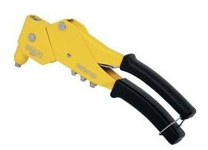 | [doplní uchádzač] | [doplní uchádzač]
16 | Spájkovacia stanica | Popis- minimálne požiadavky: Stanica na použitie s bezolovnatým cínom, -Rozsah teploty: od 150°C do 420°C -Napájacie napätie: 230V AC -Napájanie rúčky: minimálne 24V AC | 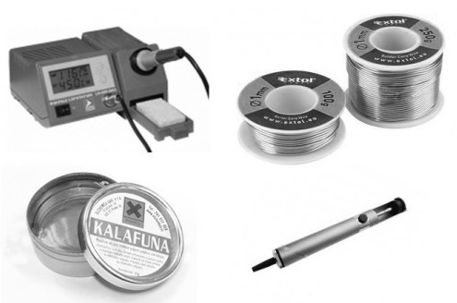 | [doplní uchádzač] | [doplní uchádzač]
17 | Nožnice na strihanie plechu | Popis: Nožnice na plech - rovné. Dĺžka: 250 mm (povolená odchýlka ± 20 mm) |  | [doplní uchádzač] | [doplní uchádzač]
18 | Sada priebojníkov | Popis: Sada min. 6ks priebojníkov Kalená a temperovaná oceľ |  | [doplní uchádzač] | [doplní uchádzač]
19 | Sada výsečníkov | Popis: Sada výsečníkov: min. 13ks, v rozmedzí 5-35mm |  | [doplní uchádzač] | [doplní uchádzač]
20 | Pílka na kov | Popis: Dĺžka rezacieho listu min. 250 max. 300 mm. |  | [doplní uchádzač] | [doplní uchádzač]
21 | Píla chostovka | Popis: -Dĺžka 400 mm (povolená odchýlka ± 10mm), -Plastová rukoväť. |  | [doplní uchádzač] | [doplní uchádzač]
22 | Teplovzušná pištoľ | Popis: Teplovzdušná pištoľ 2 stupne výkonu, teploty a prúdu vzduchu. Príkon max 2000 W | 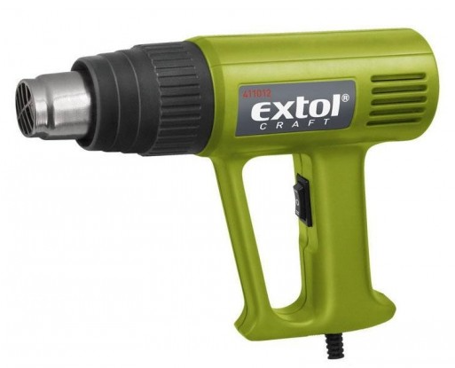 | [doplní uchádzač] | [doplní uchádzač]
23 | Taviaca pištoľ | Popis: -priemer tavnej tyčinky min. 11 mm, - vrátane min. 6 ks tavných tyčiniek - max príkon: 70 W |  | [doplní uchádzač] | [doplní uchádzač]
24 | Nákova - školská | Popis: Nákova z jedného kusa železa s hmotnosťou minimálne 5 kg - max. 5,5 kg s jedným hrotom. |  | [doplní uchádzač] | [doplní uchádzač]
25 | Sada štetcov | Popis: Sada minimálne 5 ks plochých maliarských štetcov; šírka od 2,5cm - 6,3cm, (povolená odchýlka ± 5mm), vhodný pre všetky typy farieb, lakov a lazúr; syntetická zmes štetín |  | [doplní uchádzač] | [doplní uchádzač]
26 | Súprava na vŕtanie s vŕtačkou na 24 V | Popis: Súprava na vŕtanie do dreva, kovu, plastov, na uťahovanie a povoľovanie skrutiek. -Voľnobežné otáčky 0-3000 ot./min, -Súprava obsahuje vrtáky do kovu a dreva -Externý transformátor s napájaním 24V DC a výstupom 230V AC | 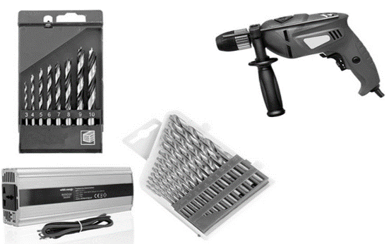 | [doplní uchádzač] | [doplní uchádzač]
27 | Sada bitov a vrtákov | Popis: Minimálne požiadavky Sada bitov má obsahovať minimálne: - 13 ks vrták na kov, - 6 ks vrták do dreva, - 5 ks vrták do muriva, - 3 ks plochý vrták do dreva, - 14 ks nástrčkový nástavec, - 20 ks bity, - 4 ks vŕtacia korunka, -skrutkovač 6 v 1, -obojstranné bity, -záhlbník, -vodováha, -meter minimálne 3,5m, -magnetický držiak bitov, plastové držiaky. Sada má byť v kufríku v plastovom obale. | 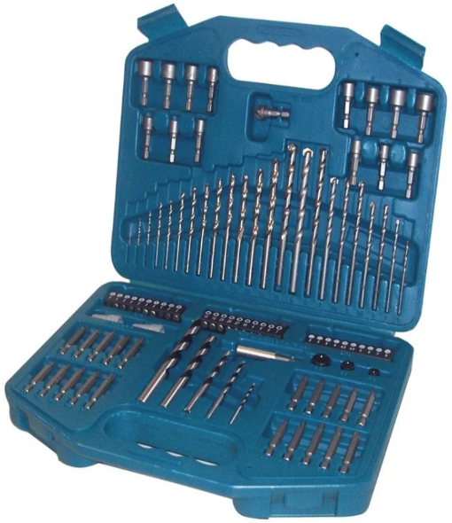 | [doplní uchádzač] | [doplní uchádzač]
28 | Elektrický hoblík | Popis: Elektrický hoblík s nastaviteľnou hĺbkou hobľovania, min. 8 pozícií. Technické parametre: -Šírka záberu 0 - 82 mm -Hĺbka záberu 0 - 2 mm -Falcovacia hĺbka 0 - 9 mm -Dĺžka prívodného kábla min. 3 m, -Príkon max. 710 W /230V Hmotnosť 2,8 kg (povolená odchýlka ± 0,2 kg). Otáčky 16 000 /min. | 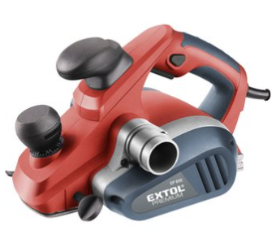 | [doplní uchádzač] | [doplní uchádzač]
29 | Rezačka polystyrénu | Popis: Rezačka polystyrénu horúcim drôtom, má umožňovať jednoduché vyrezávanie profilov pod rôznymi uhlami z materiálov ako je polystyrén a pod. |  | [doplní uchádzač] | [doplní uchádzač]
30 | Zdroj napätia | DVOJITÝ DIGTÁLNY ZDROJ NAPÄTIA Od 0 plynulo regulovateľné napätie a prúd, má sa dať používať ako prúdový alebo napäťový generátor, nastavené hodnoty majú byť stabilné, Technické parametre: Výstupy majú byť zapojiteľné paralelne minimálne (30V,10A), maximálne 40 V, 8A, minimálne sériovo (60V, 5A) alebo nezávislé (2x30V,5A), | 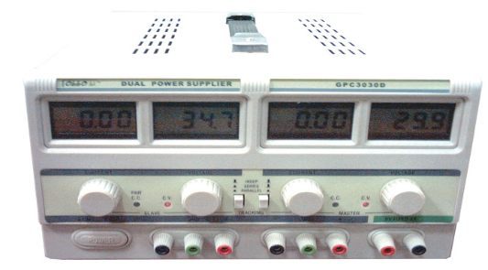 | [doplní uchádzač] | [doplní uchádzač]
31 | LEGO® MINDSTORMS® Education EV3 Základná súprava, alebo jeho rovnocenný prípadne lepší ekvivalent, ktorý musí spĺňať všetky charakteristiky nevyhnutné na zabezpečenie účelu, na ktorý je požadovaný výrobok určený | Popis: LME EV3 Základná súprava optimalizovaná pre prácu v triede. Lego má obsahovať všetko potrebné pre modelovanie, programovanie a testovanie reálnych robotických zariadení. Má obasahovať inteligentnú EV3 kocku – malý počítač, ktorý dokáže riadiť výstupy na základe analýzy dát zo vstupných čidiel, tri interaktívne servomotory s integrovaným rotačným senzorom, ultrazvukový senzor, senzor farby, gyroskopický senzor, dva tlakové senzory, nabíjaciu batériu, spojovacie vodiče s konektormi, stavebné návody v slovenskom jazyku. Má umožňovať Bluetooth a Wi Fi komunikáciu s programovaním k záznamu a spracovaniu dát. | 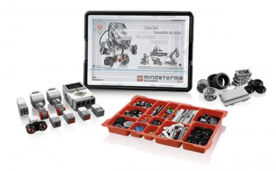 | [doplní uchádzač] | [doplní uchádzač]
32 | Zverák | Popis: Celooceľový zverák pre všestranné použitie, upínanie na stôl pomocou svorky, prizmatická čeľusť pre lepšie upínanie profilovaného materiálu. Maximálne šírka čelustí min. 45mm, maximálna hrúbka stola 30 mm, povrchová úprava - čiernené | 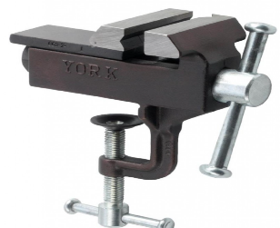 | [doplní uchádzač] | [doplní uchádzač]
33 | Analógový mikrometer | Popis: Meracie rozmedzie – 0-25mm |  | [doplní uchádzač] | [doplní uchádzač]
34 | Šablóna závitová | Minimálne požiadavky: Oceľová šablóna, Počet šablón: 58, |  | [doplní uchádzač] | [doplní uchádzač]
35 | Rádiusová mierka | Popis: Mierky zaoblenia 1-7mm, |  | [doplní uchádzač] | [doplní uchádzač]
36 | Gola súprava nástrčných kľúčov 1/4" a 1/2" | Popis: Minimálne požiadavky Súprava nástrčných kľúčov Gola sada 65 dielna nástrčných kľúčov 1/4" a 1/2" Obsah 65 dielnej sady : -rašna 1/4" -gola hlavice 1/4" -vratidlo 1/4" -kĺb 1/4" -skrutkovač 1/4" -imbusové L-kľúče -bit plochý 1/4" -bit krížový PH 1/4" -bit imbus 1/4" -bit typ Torx 1/4" -račna 1/2" -gola hlavice 1/2" -kľúč na sviečky -kĺb -adaptér s otvorom Sada uložená v kufríku. | 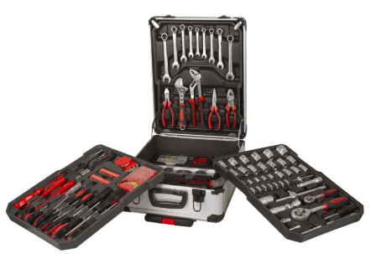 | [doplní uchádzač] | [doplní uchádzač]

Učebňa Fyziky
P.č. | názov položky platný pre všetky ZŠ | Podrobná požadovaná špecifikácia predmetu plnenia platná pre všetky ZŠ | Ilustračný obrázok | Podrobný opis (uchádzač uvedie, ako ponúkaný predmet plnenia spĺňa všetky požiadavky uvedené v stĺpci Podrobná požadovaná špecifikácia) | Označenie alebo obchodný názov, resp. typové označenie ponúkaného tovaru
1 | súprava elektrina | Popis: súprava na vykonávanie pokusov a demonštráciu pre žiakov so základmi obvodov, pojmom odpor, energia, práca a výkon, elektrochémie. Minimálne požiadavky: Obsah: Prepojovacia doska, Spojovací vodič 25 cm čierny, povolená odchýlka ± 5 cm, Spojovacie vodiče 50 cm červený a modrý, povolená odchýlka ± 5 cm Spojovacie vodiče 75 cm červený a modrý, povolená odchýlka ± 5 cm. Modul pripojenia, Modul priame vedenie, Modul priame vedenie so zdierkou, Modul vedenia T so zdierkami, Modul vedenia T, Modul vedenia L so zdierkami, Modul vedenia L, Modul prerušené vedenie, min. 2 zdierky, Modul vypínač ON/OFF, Modul prepínač, Moduly odpor minimálne 100 Ohm,500 Ohm, 1 kOhm, Modul baterie 1.2V, Modul pre krokosvorku, Modul s objímkou E 10, Nádoba pre elektrolýzu, Sada vodičov a nevodičov, Sada elektrod, Žiarovky E 10, 2.5 V/0.2 A, Žiarovka E 10, 10 V/0.05 A, Poistkový drôt minimálne 0.1 mm, maximálne 0,12 mm. Odporový drôt minimálne 0.2 mm, maximálne 0,21 mm. Medený drôt minimálne 0.2 mm, maximálne 0,21 mm. Krokosvorka s kontaktným kolíkom, Držiak so zárezom a otvorom Uloženie: Plastová vložka , Úložný box ||, malý, s krytom. | 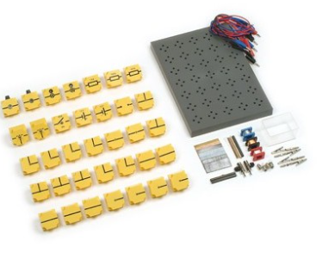 | [doplní uchádzač] | [doplní uchádzač]
2 | súprava magnetizmus | Popis: súprava pre žiakov na zoznámenie sa so základnými pojmami z oblasti magnetizmu, magnetického poľa, magnetického poľa Zeme a elektromagnetickej indukcie. Obsah: Minimálne požiadavky: Tyčový magnet, D = 10 mm, L = 50 mm, povolená odchýlka ± 5 mm, AlNiCo, červene/zelene lakovaný, Železné piliny v dóze, Vreckový kompas, Guľa pre zemský magnetizmus, glóbus, minimálne D = 56 mm, maximálne D = 60 mm s potiskom na stopke,Velká sonda magnetického poľa, Banánik ( 4 mm, povolená odchýlka ± 0,1 mm) s ihlou, ako hrotové ložisko pre trecie tyče a magnety, Podložka pre tyčové valcové magnety, Tyč so závitom pre vzájomné zošrubovanie pre pokusy zmagnetizovania,Modul zdierka (izolovaná podstava),Puzdro pe magnet, pre spojenie 2 tyčových magnetov 50 x 10 mm, povolená odchýlka ± 5 mm. Doska pre magnetické pole „kompakt“, pre zobrazenie siločiar okolo permanentných magnetov, rozmery : 155 x 90 x 10 mm, povolená odchýlka ± 3 mm v každom rozmere. Pólový plech, 60 x 25 mm, povolená odchýlka ± 5 mm v každom rozmere. Kancelárské sponky, sada minimálne 10 ks, v dóze,Kancelárská sponka s niťou, Skúmavka minimálne 16 x 120 mm, max. 16x150 mm. plast,Magnetické pole - fólie, pre zobrazenie smeru magnetizácie magnetických objektov rozmery: 100 x 70 mm, povolená odchýlka ± 10 mm, v každom rozmere.Magnetická guma, rozmery: 100 x 25 mm, povolená odchýlka ± 5 mm v každom rozmere. 1 ks - Kružok z mäkkého železa, Železné klince v dóze Úložení: Plastová vložka , Úložný box ||, malý, s krytom. | 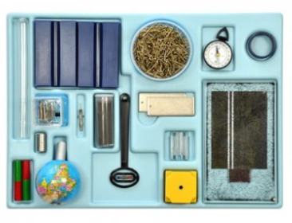 | [doplní uchádzač] | [doplní uchádzač]
3 | súprava mechanika | Popis: súprava na vykonávanie základných pokusov z oblasti merania fyzikálních veličin, demonštrácia pôsobenia sily, zostavenie jednoduchých strojov a zoznámenie sa s pôsobením tlaku v kvpalinách. Obsah: Minimálne požiadavky: Experimentálny vozík, hmotnosť minimálne 50g, Zavinovací meter minimálne 3 m, maximálne 4 m Misky pre závažia so závesom, Ukazovateľ pre páku,Stupnica s dielikami, Vyvažovací jazdec pre páku, Vyvažovacie telieska 50 g, povolená odchýlka ± 5 g. Posuvné meradlo, plast, delenie 0, 1 mm, Kádička 100 ml, plast, s výlevkou, Odmerný válec 100 ml, plast, s výlevkou, Ponorné sondy, sada 2ks, Trubička (minimálne D= 8 mm, L = 200 mm akryl, maximálne D = 10 mm, L = 210 mm), Trubička (minimálne D= 20 mm, L = 200 mm, akryl. max. D = 22 mm L = 210 mm) Zátka (silikon, 12/18/27 mm, 1 otvor, povolená odchýlka ± 1 mm v každom rozmere), Skúmavka (minimálne 12x100 mm, max. 16x120 mm sklenená, rovný okraj), Závažia (s výrezom 50 g, povolená odchýlka ± 5 g 10 g, povolená odchýlka ± 1 g), Držiak závažia 10 g, povolená odchýlka ± 1 g. Sada závažia 1- 50 g, velmi presné, uložené v krabičke, Tyč válcová, 500 x 10 mm, povolená odchýlka ± 5 mm. Trubička (minimálne D = 8 mm, L = 80 mm, max. D = 10 mm, L= 100 mm akryl), Archimédov dutý kváder 50 x 20 x 20 mm, povolená odchýlka ± 5 mm v každom rozmere, pre jednoduchý prepočet objemu bez kalkulačky, Hliníkový kváder, 50 x 20 x 20 mm, povolená odchýlka ± 5 mm v každom rozmere. Ocelový kváder, 50 x 20 x 20 mm, povolená odchýlka ± 5 mm v každom rozmere. Ocelový kváder, malý ,Válcová pružina 3N/m, 20N/m, povolená odchýlka ± 0,1N/m Páka pre váhu, L = 420 mm, povolená odchýlka ± 5 mm pozostávajúca z hliníkovej plochej tyče s nasunutými prvkami z plastickej hmoty, s čapmi z plastickej hmoty pre držanie závažia/misiek, minimálne 2 otvory pre stabilnú a labilnú rovnováhu, závit pre ukazateľ, Listová pružina, oceľová, minimálne D = 0, 4 mm, L=165 mm, maximálne D = 0,5 mm, L = 170 mm. Kapilárna trubička, sada, | 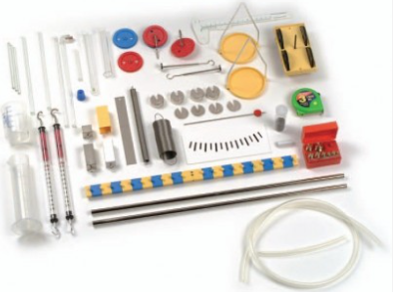 | [doplní uchádzač] | [doplní uchádzač]
4 | súprava optika | Žiacka experimentálna súprava pre základné pokusy z optiky. Jednotlivé komponenty sú prehľadne uložené v plastovom kufríku. So súpravou ŽES Optika 1 môžu byť vykonané tieto experimenty: Šírenie svetla (2 pokusy), Zrkadlá (8 pokusov), Lom svetla (7 pokusov), Šošovky (7 pokusov), Farba (1 pokus), Oko (4 pokusy) 1x kombinovaná halogénová lampa, 12 V/20 W, použitie priamo na stole alebo na optickej lavici so zabudovanou kondenzačnou šošovkou, hliníková skrinka s lištami na držanie clôn alebo kombinovaná lampa, 12 V/18 W, s trubicovou žiarovkou.Optické členy sú vyrobené z vysokolešteného akrylového skla, spodná strana je natretá bielou farbou, veľkosť telies je 70 mm; 1x lichobežníkový hranol; 1x polkruhová šošovka; 1x pravouhlý hranol, optické členy ako hore, len dĺžka je 51 mm; 2x plankonvexná šošovka; 1x plankonkávna šošovka; 1x optický kotúč so stupnicou, D=200 mm; 1x matnica, biela 145x140 mm; 1x ploché zrkadlo, 67x12 mm; 1x pružné zrkadlo, nastaviteľné tiež ako parabolické zrkadlo; 1x clona 1 a 2 štrbiny, čierna; 1x clona 3 a 5 štrbín, čierna; 1x plastová vanička, priehľadná, 65x47 mm, s bielym dnom a krytom; uloženie: 1x vložka Optika 1; 1x úložný box, malý, plán uloženia a 2 samolepky. | 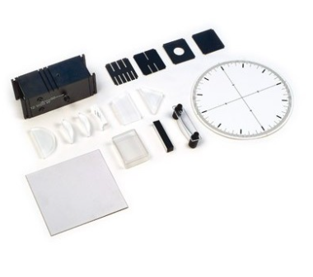 | [doplní uchádzač] | [doplní uchádzač]
5 | súprava pre náuku o teple 1 | Popis: súprava má zoznamovať žiakov so základnými pojmami v oblasti termodynamiky. Teplomer, zmena objemu vzduchu a kvapalín, skupenské teplo, prúdenie, sálanie tepla. Obsah: Minimálne požiadavky: merný válec 100 ml, plast, Teleso pre tepelné žiarenie, Bimetalový pás, minimálne 160 x 20 mm, max. 270 x 30 mm. Vosková tužka, Hadica minimálne 100 cm, max. 120 cm,ohybná. Trubička, minmálne D=8 mm, L=200 mm, max. D=10mm, L=230 mm, akryl pre manometer, Zahnutá ihla pre prietokovú špirálu, Prietokové špirály, sada minimálne 5 ks, Držiak pre silomer a skúmavky, Voskové pásky, Trubička (minimálne D=8,5 mm, L= 80, max. D=9 mm, L=90mm, sklo), Stativové kruhy, sada minimálne3 kusov, minimálne D = 102 mm, max D= 105mm: položenie rozptylovej sieťky minimálne D= 62 mm, max. D=65 mm : uchytenie kádinky minimálne D= 35 mm, max. D=37mm : uchytenie Erlenmeyerovy baňky, Rozptylová sieťka s keramickým stredom minimálne150 x 50 mm, max. 160x55 mm. Kadička vysoká, minimálne 250 ml, max, 300mm -borokremičitanové sklo, Erlenmeyerova banka, minimálne 100 ml, max. 150 ml, s typom SB19. Trubička pre tepelnu rozťažnost, hliník, minimálne 500 x 6,8 mm, max. 550 x 7 mm. Trubička pre tepelnú rozťažnost, ocel, minimálne 500 x 6/8 mm, max. 550 x 7 mm. Ukazateľ s kolíkom pre tepelnú rozťažnost, Bežec s aretaciou pro tepelnú rozťažnosť, Bežec pre ukazovateľ pre tepelnú roztažnosť, Skúmavka minimálne 16 x 160 mm, max 17 x 170 mm - borokremičitanové sklo,Lampový olej, minimálne 50 ml, max. 100ml -vo flaške s kapvadlom, Thiosíran sodný minimálne 200 g, max. 250 g - vo fľaške s uzáverom. Prášková farva červená, v dóze (potravinové farbivo), Zátka, minimálne 12/18/27 mm, silikon, minimálne 1 otvor 7 mm, Zátka, minimálne 17/22/25 mm, povolená odchýlka ± 1 mm v každom rozmere silikon, 1 otvor 7 mm, povolená odchýlka ± 1 mm, Zátka, minimálne 17/22/25 mm, povolená odchýlka ± 1 mm v každom rozmere silikon, minimálne 2 otvory 7 mm, povolená odchýlka ± 1 mm, Hliníkový kváder minimálne 50 x 20 x 20 mm, max. | 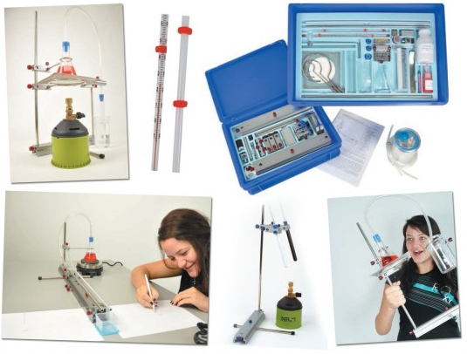 | [doplní uchádzač] | [doplní uchádzač]
6 | súprava pre náuku o teple 2 | Popis: súprava má zoznamovať žiakov s dalšími pojmami z oblasti termodynamiky. Tepelná rozťažnosť plynov,vyžarovanie a pohlcovanie tepla, práce a výkon, premena tepla na energiu, Peltierov efekt. Obsahuje: Joulov kalorimeter univerzálne 2 hliníkové nádoby o objeme 150 a 700 ml, oddelené izoláciou, priesvitný uzáver so zabudovaným odstupňovaným ponorným varičom : 2/4/6 Ohm, napájacie napätie : 6V/2A, zátka pre teplomer a jednoduchý miešač,Prídavný uzáver pre kalorimeter akrylové sklo so 4 silikonovými zátkami, D=108 mm, povolená odchýlka ± 2 mm. Tyče pre vedenie tepla, sada 4 ks tyče s axiálnym otvorom pre vloženie teplomeru, so silikonovou zátkou, pre vloženie do otvoru v uzávere P2700-2E, materiál Al, Fe, Cu, sklo, rozmery: minimálne každý 150 x 8 mm, max. 155x10 mm. Gula pro Gay - Lussacov zákon ocelová dutá gula D=60 mm, povolená odchýlka ± 5 mm, so závitom, Manometer pre Gay - Lussacov zákon, k našrubovaniu do ocelovej gule P2712-1K, barometer s rozsahom 800 ... 1300 hPa, D= 65 mm, povolená odchýlka ± 5 mm. Oktagon pre tepelné vyžarovanie pre vyžarovanie tepla sú farebné plochy obrátené smerom von, pre pohlcovanie dovnútra, duté teleso s 8 rôznofarebnými stenami, druhá strana steny je bez úpravy, na vrchu vo vnútri tepelný zdroj: halogenová žiarovka 12V/20W, G4 plochy : biela, čierna, modrá, žltá, červená, biela matná, strieborná leštená, strieborná matná, rozmery: 150 x 150 x 105 mm, povolená odchýlka ± 5 mm v každom rozmere. Tepelný prijímač tepelná sonda so zosilovačom, na premenu optického výkonu na napätie tvorí s meracím prístrojom o rozsahu 0 ... 10 V radiačný pyrometer, vypínač ON / OFF, nastavenie nuly, výstup chránený proti skratu, LED- indikátor pre stav prístroje, napájacie napätie: max. +/- 14 V na baétériu, rozmery: 84 x 84 x 39 mm, povolená odchýlka ± 2 mm v každom rozmere. Termogenerátor s úpinkou k premene tepla na elektrickú energiu a naopak, kryt z akrylového skla, v strede so stojacím Peltierovým článkom mezi | 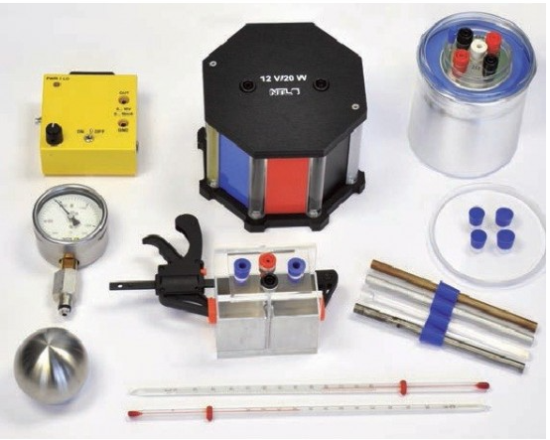 | [doplní uchádzač] | [doplní uchádzač]
7 | Súprava dynamika | Popis: Na vykonávanie základných pokusov z oblasti merania fyzikálnych veličín, predovšetkým zoznámenie so všetkými druhmi pohybov a zrážok telies. Pomocou tejto súpravy dokážu žiaci zrealizovať veľké množstvo pokusov zameraných na rovnomerný a nerovnomerný pohyb. Obsah: Minimálne požiadavky: Experimentálny vozík, hmotnosť minimálne 50 g, s nízkym trením, s tyčkou pre upevnenie závažia so zárezom minimálne 10 g, maximálne 50 g. obsahuje: - Závažia s výrezom 50 g - Závažia s výrezom 10 g - Držiak závažia 10 g - Pružný nárazník, oceľová pružina pre demonštráciu elastického rázu, nasúvateľný na experimentálny vozík - Vodiaca kladka, plastická hmota s nízkým súčiniteľom trenia, so svorníkom s upínacou šrubou na uchytenieí na stôl alebo koľajnicu - Karoseria experimentálneho vozíka - Pružina pre vozík pre rázové pokusy s dvomi experimentálnymi vozíkmi - Tyč, válcová minimálne L=60 mm, D=10 mm, - zavinovací meter, minimálne L=300 cm, - Vozík s pohonom s voliteľnou rýchlosťou, pre experimenty s rovnomerným pohybom, potenciometr pre nastavenie rýchlosti. Prepínač na voľby pohybu vpred/stop/vzad, zdíerky pre externé napájanie (nerovnomerný pohyb), bateria minimálne 9V - výmena bez otvorenia krytu - Dráha a optická lavica, minimálne 2x50 cm, NTL hliníkový profil, robustný s natlačenou mm stupnicí, zostaviteľná do 1 m koľajnice, na čelnej strane otvor pre upevnenie kládky alebo stativové tyče pre demonštráciu zrychleného pohybu - Univerzálna spojka koľajnic | 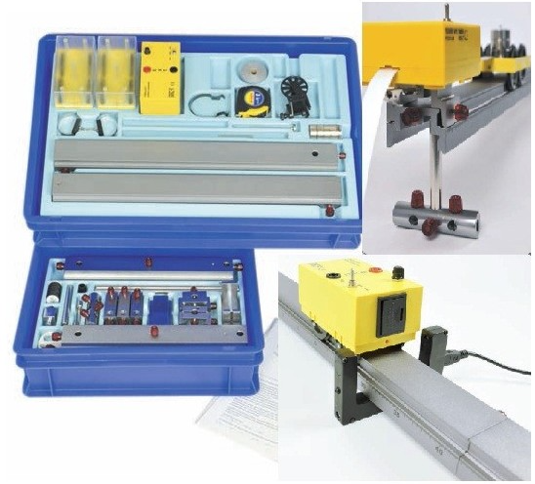 | [doplní uchádzač] | [doplní uchádzač]
8 | digitálny multimeter | Popis: Meranie jednosmerného, striedavého napätia, prúdu, odporu, "prezváňanie kontaktov", meranie tranzistorov. Minimálne požiadavky: Meranie: jednosmerného, striedavého prúdu, odporu, kapacity, Kontrola diód a tranzistorov, Zvuková signalizácia (bzučiak), Automatické vypnutie (šetrí batériu), Integrovaný stojanček, Silikónový kryt, Odolný proti pádom, Min. rozsah merania striedavého napätia: 0 - 600 V Min. rozsah merania jednosmerného napätia: 0 - 600 V Min. rozsah merania striedavého prúdu: 0 - 10 A Min. rozsah merania jednosmerného prúdu: 0 - 10 A Min. rozsah merania odporu: 0 - 200 M ohmov Min. rozsah merania kapacity: 0 - 20 µF | 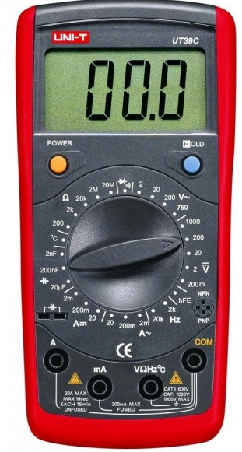 | [doplní uchádzač] | [doplní uchádzač]
9 | Sada pre termodynamiku s príslušenstvom | Popis: Sada pre termodynamiku obsahuje minimálne1 ks propan-butanový plynový horák s ventilovou náhradnou náplňou s minimálne 230 g propan-butánovej zmesi EN417 v bezpečnostnej nádržke, minimálne1 ks Joulového kalorimetra a minimálne 2 ks laboratórnych teplomerov. |  | [doplní uchádzač] | [doplní uchádzač]
10 | základná laboratorná váha | Popis: LABORATÓRNA VÁHA Minimálne požiadavky : Max horná medza váživosti: do 2000g, zobraziteľný dielik: 0,01g |  | [doplní uchádzač] | [doplní uchádzač]
11 | Statívový materiál | Popis: Statív a stavebný materiál sú základom pre moduly Mechanika 1, Dynamika, Sily a krútiaci moment, Kmity a vlnenie, Termomechanika 1 a Optika 2. Celá sada je vyrobená z eloxovaného nehrdzavejúceho hliníka a poniklovanej ocele. Súprava, ktorá má vysvetľovať základy využitia alternativnej energie, premeny slnečnej, veternej a vodnej energie na elektrickú. Vysvetlenie princípu hybridných vozidel. Stativový materiál je základom pre súpravy: Mechanika, Dynamika, Náuka o teple 1, Náuka o teple 2, Optika . | 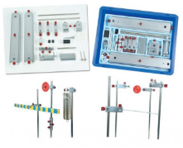 | [doplní uchádzač] | [doplní uchádzač]
12 | Stativový materiál pre demo súpravy | Popis: Zostava sa bude používať na uchytenie demonštračných súprav do zvislej polohy. Je použiteľná taktiež pre „Demonštračnú súpravu pre optiku“. Technické parametre: Základna stativová, veľká, minimálne L=500 mm, max. L = 550 mm, nosič tabule magnetický, pár, minimálne L=600 mm, max. L = 650 mm. | 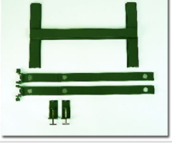 | [doplní uchádzač] | [doplní uchádzač]
13 | Panel prepojovací | Popis: Prepojovací panel je nutným príslušenstvom k demonštračnej súprave pre elektrinu. Zadná strana panelu je magnetická, popisovateľná. |  | [doplní uchádzač] | [doplní uchádzač]
14 | Demo súprava - elektrina 1 | Popis: Základná súprava obsahujúca len"vodiče", prípojné body a meriace body. Je potrebná pre ostatné súpravy. |  | [doplní uchádzač] | [doplní uchádzač]
15 | Demo súprava - elektrina 2 | Popis: Súprava obsahuje prvky umožňujúce zostavenie základných elektrických obvodov. |  | [doplní uchádzač] | [doplní uchádzač]
16 | SET komplet s magnet. tabuľou (geometrická optika,5 lúčový laser). | Popis: Súprava s magnetickou tabuľou a súčasťou balenia má byť aj laserový svetelný zdroj s vlastnosťami: -Typ laseru: dióda, -Vlnová dĺžka: min. 635 nm, -Rozstup papiera: min. 24 mm - max. 26 mm, -min. rozmery: 112 x 62 x 32 mm - max 115 x 65x 35 mm, Elektrické požiadavky: min.výkon: 3V DC / 150 mA, | 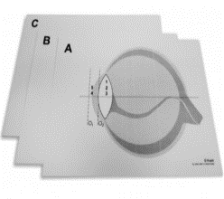 | [doplní uchádzač] | [doplní uchádzač]
17 | Van der Graafov generátor | Van de Graaffov generátor je opatrený konduktorovou guľou s priemerom min. 225 mm, ktorá je schopná akumulovať približne 150-200 KV. Súčasťou je malá konduktorová (vybíjacia) guľa min. 70 mm, elektrostatický chochol a elektrostatická ružica s hrotmi. Pomocou kĺbového spoja v základni prístroja je možné meniť vzdialenosť medzi veľkou a malou guľou. | 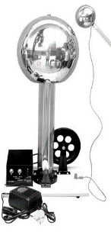 | [doplní uchádzač] | [doplní uchádzač]

Miesto podpisu: |  | [doplní uchádzač]
Dátum podpisu: |  | [doplní uchádzač]
Meno a priezvisko osoby oprávnenej konať za uchádzača: |  | [doplní uchádzač]
Podpis a pečiatka: |  | [doplní uchádzač]

